EAP
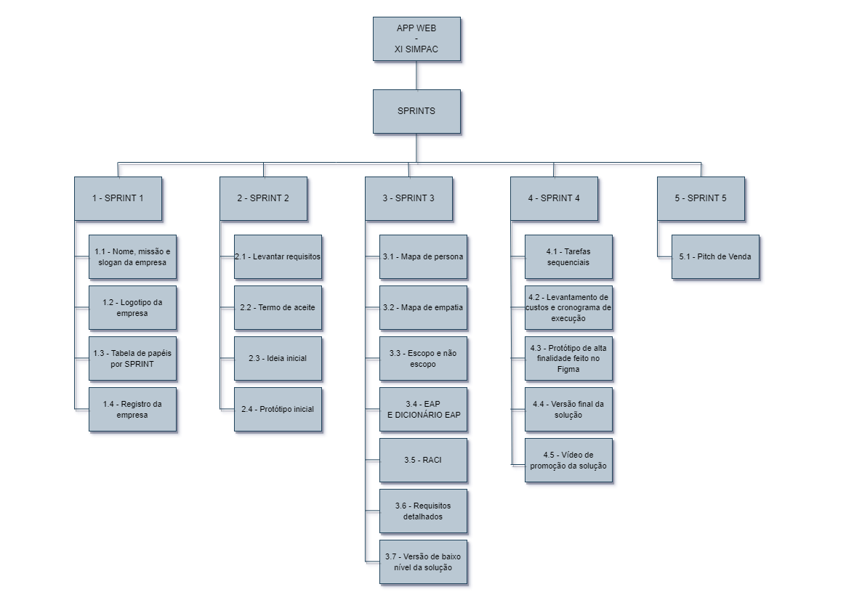

Dicionário EAP

 | Dicionário EAP

Nome do Projeto: APP WEB - XI SIMPAC
CEO do Projeto: Marcos Vinícius Coelho |  | Data: 24/10/2023
Versão do Projeto: 1.0
Número/Nome da Tarefa | Descrição | Responsável | Critério de Aceitação
1.1 - Nome, missão e slogan da empresa | Identidade da empresa, objetivo a ser realizado e frase de efeito/marketing. | CEO | Deve ser definido por votação majoritária entre os membros da equipe.
1.2 - Logotipo da empresa | Elemento gráfico que representa a empresa. | Designer | Deve ser definido por votação majoritária entre os membros da equipe.
1.3 - Tabela de papéis por SPRINT | Documento responsável por organizar as atividades pertencentes a cada integrante da equipe/empresa por Sprint. | Scrum Master | Todos os integrantes da equipe devem estar de acordo.
1.4 - Registro da empresa | Documento responsável por dar vida a empresa. | CEO | Deve estar de acordo com o modelo e requisitos de registro.
2.1 - Levantar requisitos | Obtenção dos desejos, ou seja, daquilo que o cliente quer e pensa a respeito do projeto. | Product Owner | Deve ser realizado com base em uma metodologia de levantamento de requisitos.
2.2 - Termo de aceite | Documento responsável por obter o direito de gravação da reunião com o cliente. | Product Owner | Deve conter os requisitos necessários para que o cliente aceite a gravação das reuniões, além de permitir que as informações dadas por ele sejam usadas pela equipe.
2.3 - Ideia inicial | Idealização de todo o processo ligado ao projeto. | Analista de Sistemas | Deve conter a ideia inicial do projeto.
2.4 - Protótipo inicial | Primeiro esboço do projeto, com todas as ideias iniciais. | Designer | O protótipo deve ser realizado dentro das necessidades e expectativas do cliente.
3.1 - Mapa de persona | Mapa sobre o cliente, responsável por descrever o comportamento observado do mesmo. | Product Owner | Deve estar de acordo com o modelo e os requisitos necessários para um mapa de persona.
3.2 - Mapa de empatia | Mapa sobre o cliente, responsável por descrever as necessidades e dores apresentadas pelo mesmo. | Product Owner | Deve estar de acordo com o modelo e os requisitos necessários para um mapa de empatia.
3.3 - Escopo e não escopo | Descrição daquilo que o cliente pagou para fazer. Descrição de ideias a serem apresentadas fora do proposto pelo mesmo. | Product Owner | Deve conter as informções referentes ao que o cliente irá pagar para ser executado, e aquilo que será apresentado para ele como ideia da equipe.
3.4 - EAP e dicionário EAP | Diagrama responsável por representar a estrutura analítica do projeto. Documento responsável por detalhar a estrutura analítica do projeto. | Analista de Sistemas | Deve estar de acordo com o modelo e os requisitos necessários para criação do EAP.
3.5 - RACI | Documento responsável por descrever os principais papéis para realização do projeto. | CEO | Deve estar de acordo com o modelo e os requisitos necessários para criação do dicionário EAP.
3.6 - Requisitos detalhados | Documento responsável por especificar os requistos. | Analista de Sistemas | Deve conter todos os requisitos expliacdos.
3.7 - Versão de baixo nível da solução | Esboço de baixo nível do projeto de forma escrita ou em Figma, com todas as ideias iniciais. | Designer | Deve conter as ideias iniciais do projeto, e ser realizado em papel ou Figma.
4.1 - Tarefas sequenciais | Documento contendo sequências de tarefas subjetivas necessárias para realizar uma tarefa primária. | Scrum Master | As tarefas devem estar sequenciadas, ou seja, enquanto uma tarefa estiver em execução, outra não poderá ser inicializada.
4.2 - Levantamento de custos e cronograma de execução | Documento responsável por explicitar elementos necessários para finalizar o projeto, e definir o custo do projeto. | Product Owner | Deve conter o cronograma de execução e custo do projeto.
4.3 - Protótipo de alta finalidade feito no Figma | Último esboço de alto nível do projeto pelo Figma, com todas as ideias consolidadas. | Designer | Deve ser um protótipo de alto nível.
4.4 - Versão final da solução | Versão concluída, aperfeiçoada e finalizada do projeto. | Designer | Deve conter a versão final do projeto.
4.5 - Vídeo de promoção da solução | Vídeo curto de apresentação do projeto, afim de fazer com que o cliente se interesse pelo mesmo. | Analista de Sistemas | Deve conter elementos positivos a respeito do projeto, acompanhados por técnicas de persuasão.
5.1 - Pitch de Venda | Discurso curto de apresentação do projeto, afim de fazer com que o cliente se interesse pelo mesmo. | Product Owner | Deve conter elementos positivos a respeito do projeto, acompanhados por técnicas de persuasão.

